Середа
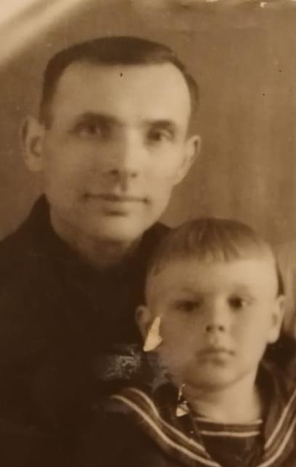

Максимов
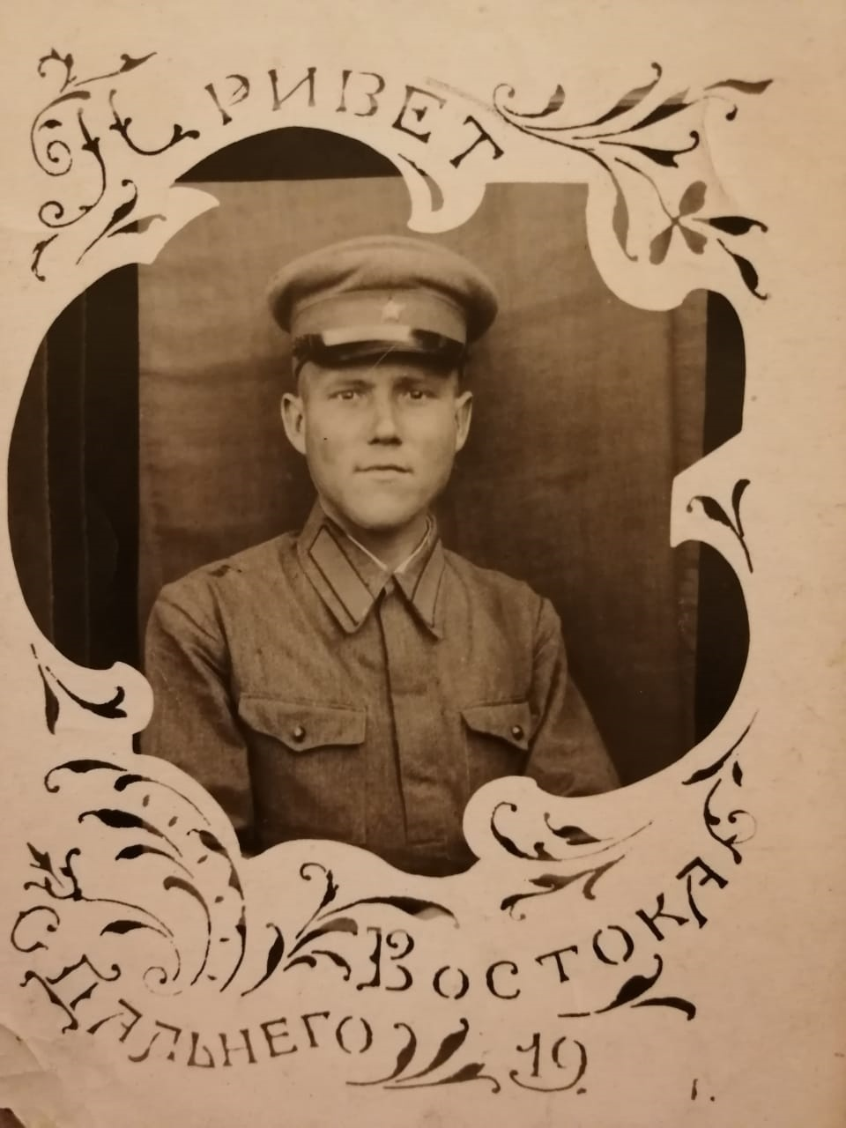

1
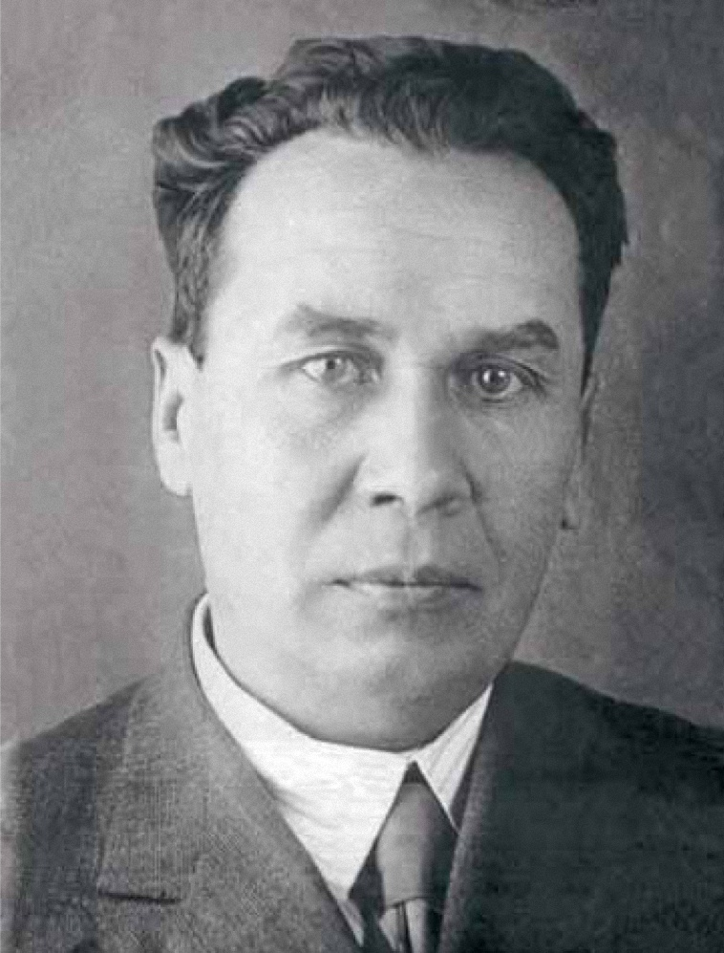
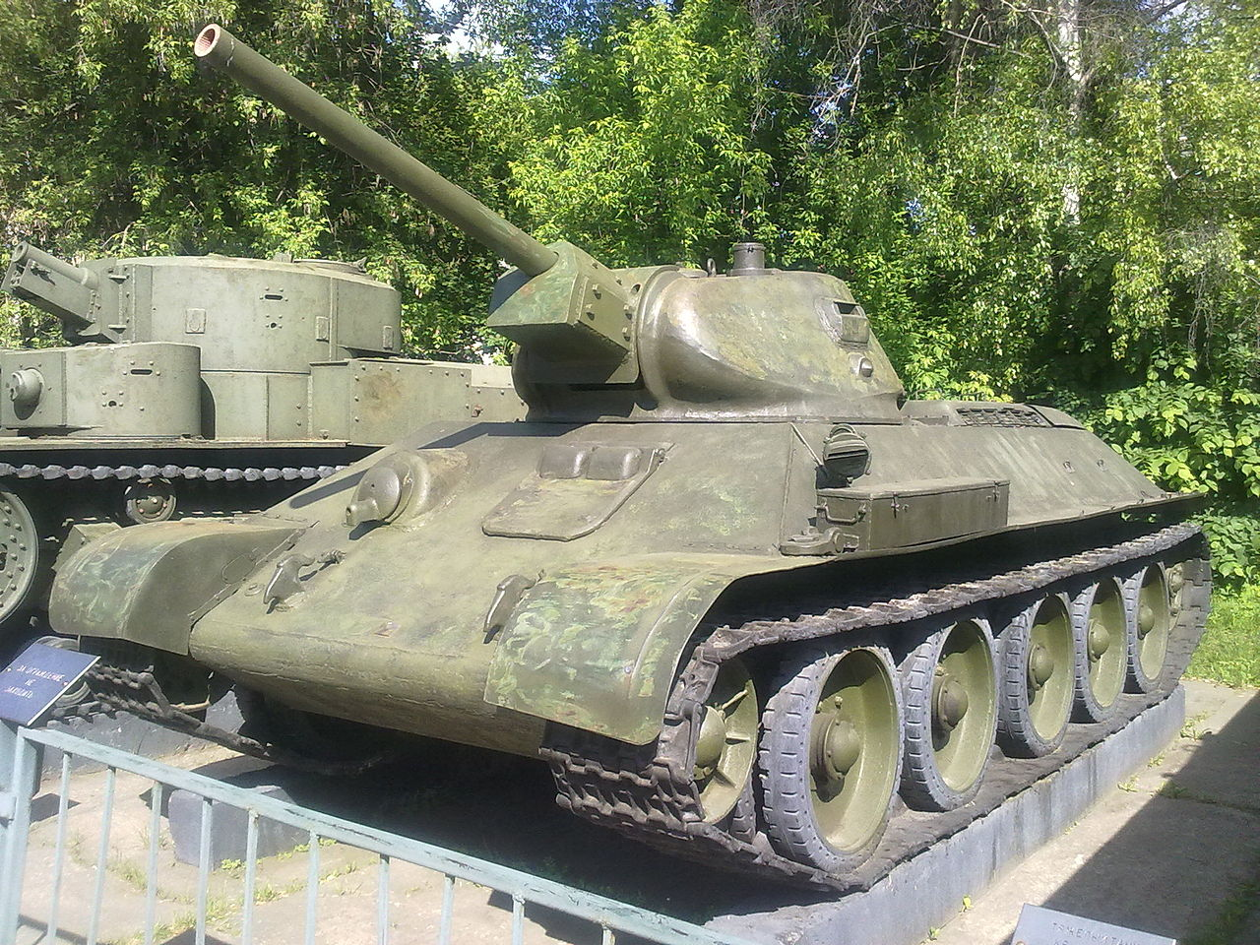
<link rel="stylesheet" href="/w/load.php?debug=false&amp;lang=ru&amp;modules=noscript&amp;only=styles&amp;skin=vector"/> |  | Дата рождения | 3/12/1898
 |  | Место рождения | Деревня Брынчаги, Ярославская губерния
 |  | Дата смерти | 1941-09-26

T-34 (разговорное «тридцатьчетвёрка») — советский средний танк периода Великой Отечественной войны, выпускался серийно с 1940 года. В течение 1942—1947 годов — основной танк РККА и ВС СССР. Являлся основным танком РККА до первой половины 1944 года, до поступления в войска его модификации Т-34-85.

Самый массовый танк Великой Отечественной войны[1][2][3].

Разработан конструкторским бюро танкового отдела Харьковского завода № 183 под руководством Михаила Ильича Кошкина. Успешность проекта была предопределена применением новейшего высокоэкономичного дизель-мотора В-2, благодаря которому средний толстобронированный Т-34 унаследовал от лёгкого тонкобронированного БТ необычайно высокую удельную мощность (отношение мощности двигателя к боевой массе), обеспечившую в течение всей Великой Отечественной войны абсолютное превосходство танка Т-34 в проходимости, манёвренности, подвижности. Впервые в практике мирового танкостроения на среднем танке Т-34 была установлена длинноствольная (30,5 калибра) 76-мм пушка Л-11 (образца 1939 года), значительно превосходящая по начальной скорости бронебойного снаряда (635 м/сек) все существующие в те годы зарубежные танковые артиллерийские системы. А с февраля 1941 года на Т-34 стали устанавливать 76-мм пушку Ф-34 (образца 1941 года) с длиной ствола 41 калибр и начальной скоростью бронебойного снаряда 662 м/сек, который пробивал 60-мм броню с дистанции 1000 м: Т-34-76 — уточняющее обозначение этой модели. Очень важным оказался высокий модернизационный потенциал конструкции, это позволило эффективно повышать боевые качества танка одновременно с наращиванием его промышленного производства в течение всей войны. С 1942 по 1945 годы основное крупносерийное производство Т-34 было развёрнуто на мощных машиностроительных заводах Урала и Сибири, и продолжалось в послевоенные годы. Ведущим заводом по модифицированию Т-34 являлся Уральский танковый завод № 183. Последняя модификация (Т-34-85) состоит на вооружении некоторых стран и по сей день[4]. | С декабря 1936 года Кошкин возглавляет Конструкторское бюро Танкового отдела «Т2», завода № 183, Харьковского паровозостроительного завода (ХПЗ). В это время в КБ сложилась критическая кадровая ситуация: предыдущий начальник КБ А. О. Фирсов арестован «за вредительство», конструкторов допрашивают, КБ разделено на два направления: с лета 1937 года одна часть сотрудников занимается опытно-конструкторскими работами (14 тем), другая обеспечивает текущее серийное производство. Первый проект, созданный под руководством Кошкина, танк БТ-9, был отклонён осенью 1937 года по причине грубых конструктивных ошибок и несоответствия требованиям задания. 13 октября 1937 года Автобронетанковое управление РККА (АБТУ) выдало заводу № 183 (ХПЗ) тактико-технические требования на новый танк под индексом БТ-20. По причине слабости КБ завода № 183, на предприятии для работ по новому танку было создано отдельное конструкторское бюро, независимое от КБ Кошкина. В состав КБ вошёл ряд инженеров КБ завода № 183 (в том числе А. А. Морозов), а также около сорока выпускников Военной академии механизации и моторизации РККА (ВАММ). Руководство КБ было поручено адъюнкту ВАММ Адольфу Дику. Разработка идёт в сложных условиях: на заводе продолжаются аресты. Кошкин в этом хаосе продолжает развивать своё направление — чертежи, над которыми работает костяк фирсовского конструкторского бюро (КБ-24), должны лечь в основу будущего танка. Конструкторским бюро под руководством А. Дика был разработан технический проект танка БТ-20, но с опозданием на полтора месяца. Данная задержка повлекла за собой анонимный донос на руководителя КБ, в результате которого Дик был арестован, обвинён в срыве правительственного задания и осуждён на 20 лет лагерей. Вклад А. Дика, недолго занимавшегося в КБ вопросами подвижности танка, в создание будущего танка Т-34 заключался в важной для ходовой части идее установки на борт ещё одного опорного катка и наклонного расположения пружин подвески. Конструкторское бюро было
Танк Т-34 оказал огромное влияние на исход войны и на дальнейшее развитие мирового танкостроения. Немецкие войска не ожидали такой мощной техники у СССР. Благодаря совокупности своих боевых качеств Т-34 был признан многими специалистами и военными экспертами одним из лучших танков Второй мировой войны. При его создании советским конструкторам удалось найти оптимальное соотношение между основными боевыми, тактическими, защитными, эксплуатационными, ходовыми и технологическими характеристиками.
Танк Т-34 является самым известным советским танком и одним из самых узнаваемых символов Второй мировой войны. До настоящего времени сохранилось большое количество этих танков различных модификаций в виде памятников и музейных экспонатов.

2
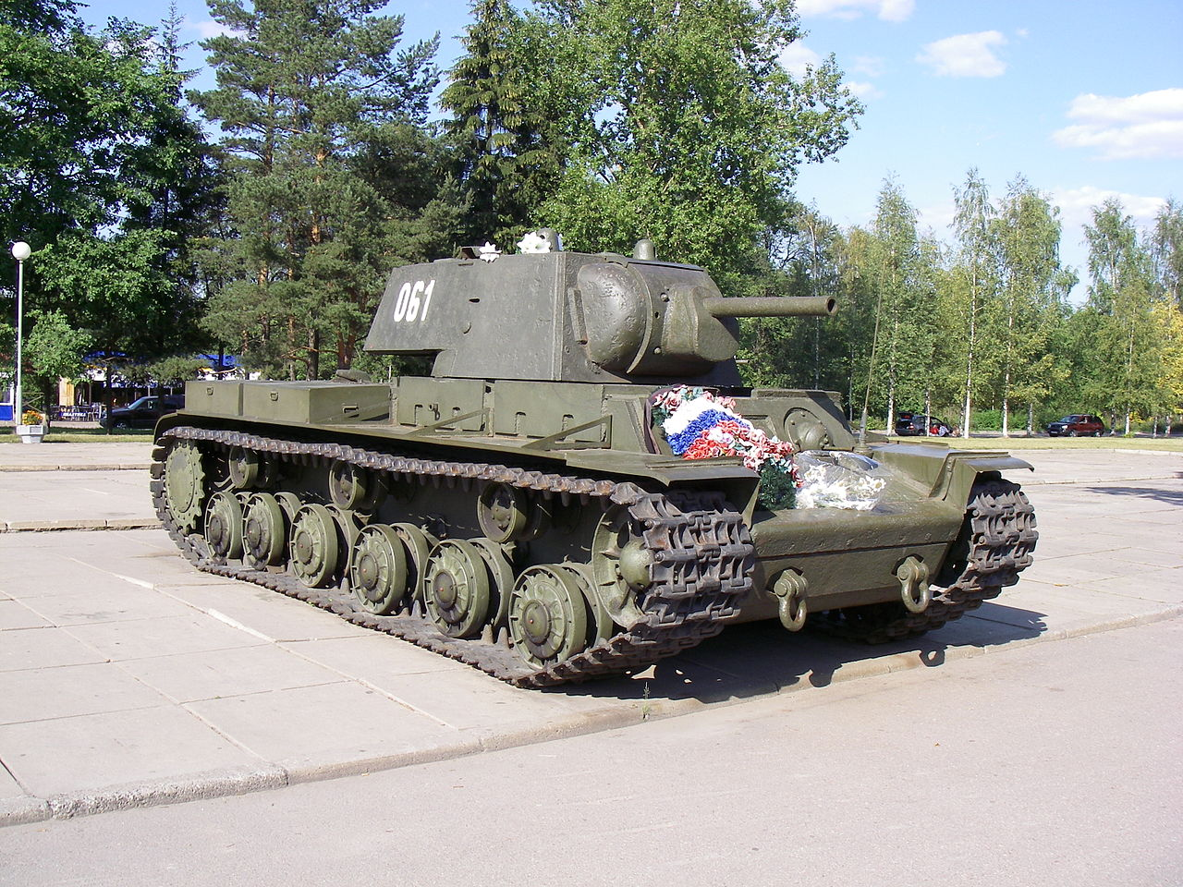
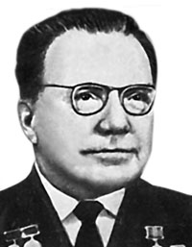
<link rel="stylesheet" href="/w/load.php?debug=false&amp;lang=ru&amp;modules=noscript&amp;only=styles&amp;skin=vector"/>
 | <link rel="stylesheet" href="/w/load.php?debug=false&amp;lang=ru&amp;modules=noscript&amp;only=styles&amp;skin=vector"/>
 |  | Дата рождения | 1904-01-06
 |  | Место рождения | дер. Клины, Калужская губерния
 |  | Дата смерти | 1977-10-05

 | Родился 6 января 1904 года в деревне Клины Калужской губернии.

 | На военной службе с 1932 года, поступил в Военную академию механизации и моторизации РККА.

 | В 1934 году окончил её и назначен конструктором специального конструкторского бюро Кировского завода в Ленинграде. Сначала участвовал в производстве танка Т-28, а когда кировцы приступили к созданию тяжелого танка (под общим руководством Ж. Я. Котина), получившего наименование СМК, Ермолаев разрабатывал для него КПП, которую впоследствии доработал Ф. А. Маришкин. На этапах эскизного, технического проектирования и изготовления макетных образцов танка рассмотрения их соответствующими комиссиями техническое руководство осуществлял Н. В. Цейц, после уволнения, которого, дальнейшие работы по изготовлению опытного образца СМК были поручены Ермолаеву. Опытный образец танка СМК успешно использовался в советско-финляндской войне, в боях на Карельском перешейке зимой 1940 года.

 | Во время Великой Отечественной войны Ермолаев — ведущий конструктор, заместитель главного конструктора, а с марта 1942 главный конструктор Опытного танкового завода по разработке тяжелых танков: КВ-8 и КВ-1С (1942), КВ-85, ИС-1 и ИС-2 (1943); тяжелого САУ — СУ-152 и ИСУ-152 (1943), ИСУ-122 (1944), выполненных на базе танков КВ-1С и ИС. В 1946 году принят в члены ВКП(б).

 | После войны до 1949 года — на Челябинском тракторном заводе, затем переехал в Ленинград, где руководил созданием тяжелых танков Т-10 (1953), а также участвовал в разработке новых конструкций танков, тракторов С-80 и К-700.

 | Умер 5 октября 1977 года.

В условиях военного времени, когда было необходимо в первую очередь производить больше танков, все изменения, вносимые в конструкцию КВ-1, сказывались на надежности работы узлов и агрегатов тяжелого танка. Это в первую очередь касалось двигателя, элементов трансмиссии и КПП. Поскольку до начала Великой Отечественной войны КПП и трансмиссия танка КВ-1 до нормального рабочего состояния доведены не были, то не удивительно, что надежность деталей и качество изготовления КВ, выпускаемых в военное время стали еще хуже. Кроме того, поскольку в конструкцию танка вносились различные изменения и упрощения (литые башни, траки и катки, дополнительные баки для топлива и так далее) значительно увеличился вес танка — масса машины составляла от 47,5 до 48,2 тонн.

Из войск начали поступать многочисленные рекламации и жалобы, в которых говорилось, что «танки «Клим Ворошилов» на маршах часто ломаются, обладают малыми подвижностью и скоростью, ни один мост не выдерживает их». Государственный комитет обороны 23 февраля 1942 года принял постановление № 1334сс, согласно которому ЧКЗ обязывался с 15 апреля обязывался выпускать танки «Клим Ворошилов» массой менее 45,5 т и дизельным двигателем мощностью 650 лошадиных сил. На основании данного постановления, 24 февраля подписали приказ по НКТП № 222мсс, а 26 февраля — приказ Народного комиссариата обороны № 0039. Вес танков КВ, согласно данным приказам, должен быть снижен за счет уменьшения до 95 миллиметрам толщины лобовой брони вместе с экраном, снижения до 30 миллиметров толщин крыши башни, крыши корпуса, люков, уменьшения до 60 миллиметров толщины бронирования кормы, до 20 миллиметров задних листов днища, также убрали запасные топливные баки, боекомплект снизили до 90 снарядов

https://topwar.ru/15501-tyazhelyy-tank-kv-1s.html

10
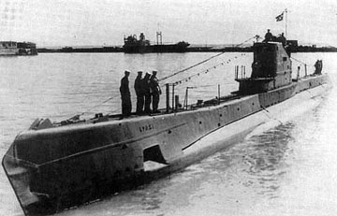
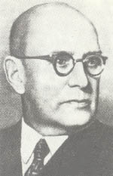
 |  | Дата рождения | 1989-02-13
 |  | Место рождения | Москва
 |  | Дата смерти | 1949-09-27

 | http://federalbook.ru/files/OPK/Soderjanie/OPK-6/V/Malinin.pdf
Серия средних подводных лодок, построенных в СССР в 1930-1940-x годах. Самый многочисленный тип средних подводных лодок СССР Великой Отечественной войны. Отличительными особенностями лодок были сравнительная дешевизна в постройке, повышенные манёвренность и живучесть. «Щуки» активно участвовали в Великой Отечественной войне, из 44 воевавших лодок погибла 31. Подводные лодки типа «Щ» совокупно потопили 27 транспортов и танкеров противника общим водоизмещением 79 855 брт, 20 транспортов и шхун нейтральных государств, повредили 4 судна противника. На боевом счету подлодок типа «Щ» 35% потопленного и повреждённого тоннажа противника

 | 30 сентября 1926 года начальник и комиссар
 | Военно-Морских Сил Р.А. Муклевич доложил в Рево-
 | люционный военный совет СССР, что в Рабоче-Крес-
 | тьянском Красном флоте всесторонне прорабаты-
 | вался вопрос о типе новой лодки, приемлемой для
 | Балтийского морского театра. Научно-техническим
 | комитетом морских сил РККА совместно с инжене-
 | рами-конструкторами группы Малинина произве-
 | дены расчеты на проектирование двух типов под-
 | водных лодок водоизмещением 1430 и 890 тонн.
 | Испытаны модели лодок. Поскольку задачей буду-
 | щих кораблей главным образом являются активные
 | оборонительные (подчеркнем – оборонительные!)
 | операции, осложняемые узкими и извилистыми
 | фарватерами в восточной части залива, решено от
 | подводной лодки в 1430 тонн отказаться. Р.А. Мукле-
 | вич просит утвердить к постройке для Балтийского
 | моря лодку в 890 тонн подводного водоизмещения.
 | Она будет, безусловно, более мощной, чем лодки
 | ведущих капиталистических стран. В докладе под-
 | черкивалось, что существующие подводные лодки
 | Балтийского флота типа «Барс» неудовлетворитель-
 | ны по состоянию материальной части и весьма уста-
 | рели конструктивно, вот почему к замене их сле-
 | дует приступить немедленно.
 | По мере того как расширялся фронт работ,
 | к Б.М. Малинину приходили новые люди. Весной
 | 1927 года в группу приняли еще двух инженеров.
 | Это были первые специалисты группы, получив-
 | шие образование уже после Великого Октября.
 | В ноябре 1930 года первая советская субма-
 | рина вошла в состав Балтийского флота. По сво-
 | им техническим характеристикам она не уступала
 | лодкам иностранных флотов.
 | Борис Михайлович вел большую научно-
 | исследовательскую работу по проблеме устойчи-
 | вости движения боевых кораблей. Уделял много
 | внимания подготовке кадров советских кораблестроителей,
 | создал ряд теоретических трудов
 | и пособий по кораблестроительной тематике.
 | Под руководством Малинина были спроекти-
 | рованы лодки типа «Ленинец» и «Щука». Их особен-
 | ностью явилась простота постройки и эксплуатации.
 | Проект подводных лодок типа «Ленинец»
 | создал новый комбинированный тип подвод-
 | ной лодки, носящей не только обычное торпед-
 | ное и артиллерийское вооружение, но и минное.
 | В этом проекте оригинальной конструкции было
 | все минное устройство, разработанное инжене-
 | ром Малининым. Лодки этого типа оказались
 | настолько удачными и отвечающими требовани-
 | ям тех лет, что они были построены четырьмя сле-
 | довавшими одна за другой сериями, за последнюю
 | серию этих лодок Б.М. Малинину присуждена
 | Государственная премия.
 | Корабль за кораблем поднимали военно-
 | морской флаг. К началу Великой Отечественной
 | войны в боевом строю было 170 подводных лодок.
 | Грозная сила!
 | Конструкторы принимали активное учас-
 | тие не только в разработке, но и в испытаниях
 | и доводке лодок. Как отмечают все работавшие
 | с Малининым, сам Борис Михайлович выезжал
 | куда-либо в самом крайнем случае. Он считал, что
 | его место за столом, в «центральном посту»

